シート1
ゲームメイン仕様

 |  |  |  | 更新ログ |  | 更新者 |  |  | 内容
 |  |  | 2018-05-14 |  |  | 松本 |  | 更新ログ追加、プレイヤー操作欄に「左トリガー」「右トリガー」の記述を追加。

 | ゲームメイン 基本概要

1920
 |  |  |  |  |  |  | ブロック
 |  |  |  |  |  |  |  |  |  |  |  |  | チュートリアル画像
 |  |  |  | 背景 |  |  |  |  |  |  |  |  | （ステージ１のみ）
1080
 |  |  |  |  |  |  |  |  |  |  |  |  |  |  |  |  | プレイヤー操作 |  |  |  |  | 読み込むデータ |  |  |  | 表示するデータ
900

 |  |  |  |  |  |  |  |  |  |  |  |  |  |  | 左スティック |  |  |  |  | ・炎（パーティクル） |  |  |  | ・背景
 |  |  |  |  |  |  |  |  |  |  |  |  |  |  |  | →カメラ向きの操作 |  |  |  | ・背景 |  |  |  | ・ブロック
 |  |  |  |  |  |  |  |  |  |  |  |  |  |  | 右スティック |  |  |  |  | ・ポーズ用の紙 |  |  |  | ・炎（パーティクル）
 |  |  |  |  |  |  |  |  |  |  |  |  |  |  |  | →カメラ位置の操作 |  |  |  | ・キャンバス |  |  |  | ・サイン（上限回数確認用、クリア用）
 |  | 火の粉 |  |  |  |  |  |  |  |  |  |  |  |  | スタートボタン |  |  |  |  | ・ステージデータ |  |  |  | ・ポーズの紙
 |  | （エフェクト） |  |  |  |  |  |  |  |  |  |  |  |  |  | →ポーズに遷移 |  |  |  | ・チュートリアル画像 |  |  |  | ・チュートリアル画像
135
40
 |  |  |  |  |  |  |  |  |  |  |  |  |  |  | セレクトボタン |  |  |  |  |  | →ステージ１のみ |  |  |  | →ステージ１のみ
1400
480
 |  |  |  |  |  |  |  |  |  |  |  |  |  |  |  | →カメラを初期位置に
45
 |  |  |  |  |  |  |  |  |  |  |  |  |  |  |  | 移動
 |  |  |  |  |  |  |  |  |  |  |  |  |  |  | 左トリガー
 |  |  |  |  |  |  |  |  |  |  |  |  |  |  |  | →カメラ速度を減速（0.6倍、要調整）
 |  |  |  |  |  |  |  |  |  |  |  |  |  |  | 右トリガー
 |  |  |  |  |  |  |  |  |  |  |  | サイン（上限回数確認用） |  |  |  | →カメラ速度を加速（1.3倍、要調整）

 | ゲームメイン アニメーション概要

 |  | 前提条件
 |  | →クリア時の画面をスクリーンショットで撮影できるようにしてください。
 |  |  | （スクリーンショットは１ステージにつき１枚保持して、同じステージのスクリーンショットは新しいものに置き換えるようにしてください）
 |  | →ゲームメインに入った瞬間からBGMを再生し始めてください

 |  | タイトルからリザルト（成功、失敗）への遷移 （アニメーション時間：４秒〈要調整〉）

Clear
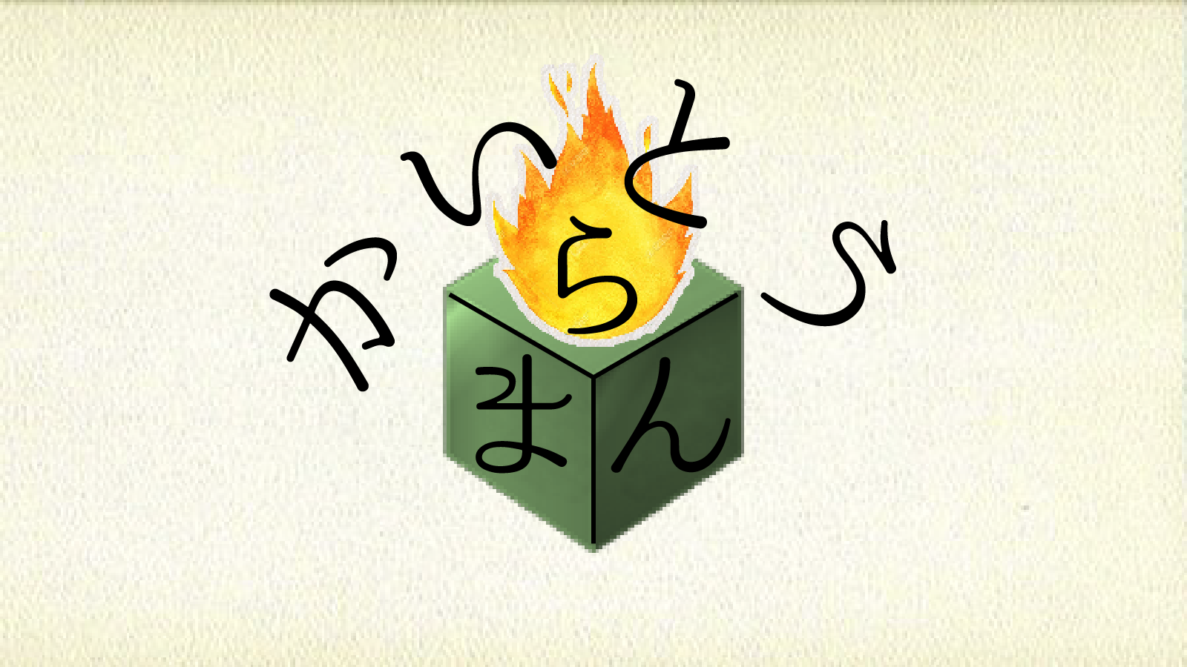
 |  |  |  |  |  |  |  |  |  | 成功時

Clear
Clear

 |  |  |  |  | 状況 |  |  |  |  |  |  |  |  | 状況 |  |  |  |  |  |  |  |  | 状況 |  |  |  |  |  | 状況
 |  | ・アニメーション開始 |  |  |  |  |  |  |  |  | ・アニメーション途中 |  |  |  |  |  |  | ・アニメーション途中 |  |  |  |  |  |  |  |  | ・アニメーション終了
 |  |  | ゲーム終了条件達成時（失敗、成功） |  |  |  |  |  |  |  |  | →BGMフェードアウト完了。 |  |  |  |  |  |  | →画面を徐々に明るくする（１秒、要調整） |  |  |  |  |  |  |  |  | →スクリーンショットを元のステージ画像と
 |  |  |  | →入力受付停止。 |  |  |  |  |  |  |  | 明度落としは50％（要調整）でストップ。 |  |  |  |  |  |  | 上に合わせてClearをサインの上に縮小移動。 |  |  |  |  |  |  |  |  | 差し替えて画面を引き始める。（１秒、要調整）
 |  |  |  | 画面の明度を徐々に落とす（１秒：要調整） |  |  |  |  |  |  |  | 中央に「Clear」のサインを出す。 |  |  |  |  |  |  | サインの移動完了後、スクリーンショットを |  |  |  |  |  |  |  |  | 引き始めの速度が最も高く、規定秒数で
 |  |  |  | BGMフェードアウト開始。 |  |  |  |  |  |  |  | （AfterEffectを使いサインの書き順で出す） |  |  |  |  |  |  | 撮影し保持する。 |  |  |  |  |  |  |  |  | 止まるように減速させて停止。
 |  |  |  |  |  |  |  |  |  |  |  |  |  |  |  |  |  |  | ステージセレクト画面をロードする。 |  |  |  |  |  |  |  |  | アニメーション終了後入力受付。

 |  |  |  |  |  |  |  |  |  | 失敗時

 |  |  |  |  |  |  |  |  |  |  |  |  |  | 状況 |  |  |  |  |  |  |  |  | 状況 |  |  |  |  |  | 状況
 |  |  |  |  |  |  |  |  |  |  | ・アニメーション途中 |  |  |  |  |  |  | ・アニメーション途中 |  |  |  |  |  |  |  |  | ・アニメーション終了
 |  |  |  |  |  |  |  |  |  |  |  | →BGMフェードアウト完了。 |  |  |  |  |  |  | →明度を100％落としたら停止。 |  |  |  |  |  |  |  |  | →明度が100％上がったら停止。
 |  |  |  |  |  |  |  |  |  |  |  | 明度落としは50％（要調整）でストップ。 |  |  |  |  |  |  | ステージセレクト画面をロードする。 |  |  |  |  |  |  |  |  | アニメーション終了後入力受付。
 |  |  |  |  |  |  |  |  |  |  |  | 右下のサインをフェードアウトし、中央に |  |  |  |  |  |  | 明度を徐々に上げていく（２秒、要調整）
 |  |  |  |  |  |  |  |  |  |  |  | 表示したのち、下から上へ燃え尽きていく
 |  |  |  |  |  |  |  |  |  |  |  | アニメーション。(ワイプ表現、１秒、要調整）
 |  |  |  |  |  |  |  |  |  |  |  | アニメーションが終われば明度落とし再開。

 |  | ゲームメインからポーズへの遷移 （アニメーション時間：1秒＜要調整＞）

POSE
Continue
Restart
Stageselect
Option
（タイトル）

POSE
Continue
Restart
Stageselect
Option
（タイトル）

 |  |  |  |  | 状況 |  |  |  |  |  |  |  |  |  |  |  |  |  |  |  |  |  | 状況
 |  | ・アニメーション開始 |  |  |  |  |  |  |  |  |  |  |  |  |  |  |  | ・アニメーション終了
 |  |  | プレイヤーがスタートボタンを押す |  |  |  |  |  |  |  |  |  |  |  |  |  |  |  | →ポーズがイメージの位置に、手が「Continue」の
 |  |  |  | →入力受付停止。 |  |  |  |  |  |  |  |  |  |  |  |  |  |  | 位置に来たらアニメーションを停止。（ここまで１秒）
 |  |  |  | ポーズ画面を画面外下部に |  |  |  |  |  |  |  |  |  |  |  |  |  |  | 終了後操作受付。
 |  |  |  | 表示、画面中央に動き出す。
 |  |  |  | 紙の擦れるSEを再生。 |  |  |  |  |  |  |  |  |  | 状況
 |  |  |  | 画面にブラー表現をかける。 |  |  |  |  |  |  | ・アニメーション途中
 |  |  |  |  |  |  |  |  |  |  |  | →下からポーズの画面が中央に上がってくる
 |  |  |  |  |  |  |  |  |  |  |  | 速度は停止まで一定。
 |  |  |  |  |  |  |  |  |  |  |  | 半分から手のテクスチャを表示、等速で移動開始。

